Sheet1
类型 | 数量 | 规格 |  | 淘宝地址 | 原图
铝型材 | 4 | 欧标100100W，长度250mm |  | 欧标100100W工业铝型材槽10mm壁厚6mm加厚加重铝合金型材大型方管-tmall.com天猫 | 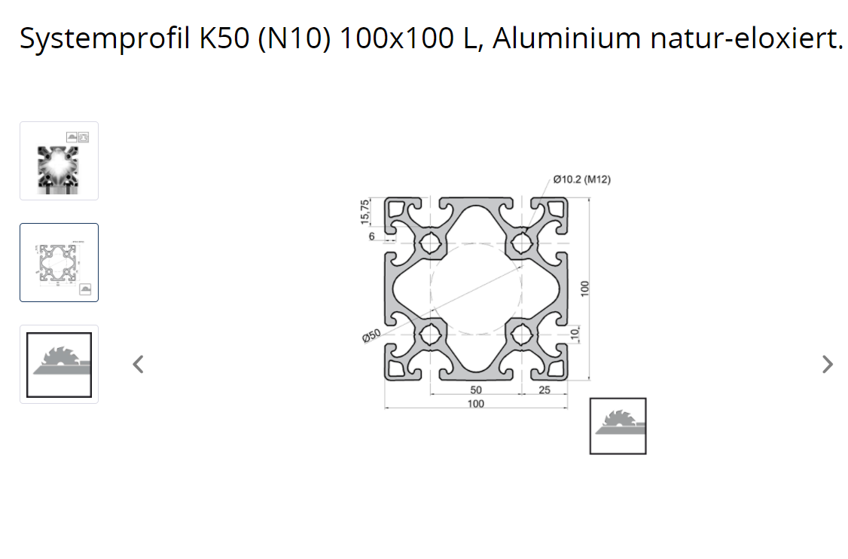 | 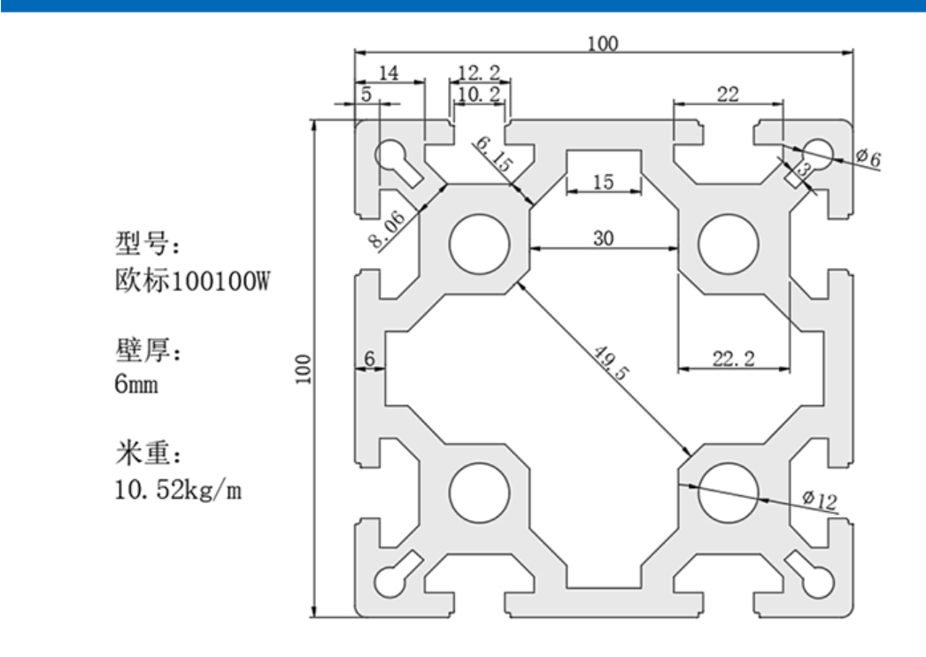
牙套 | 32 | 内M8 外M12 长度15mm（因为原版的型材是10.2孔的，但是中国淘宝的是12孔，故选择m8转m12，开孔12刚刚好） |  | 不锈钢螺套螺纹转换套变径螺母内外牙实体牙套M12转M8转M6 M6转M4-淘宝网 (taobao.com) | 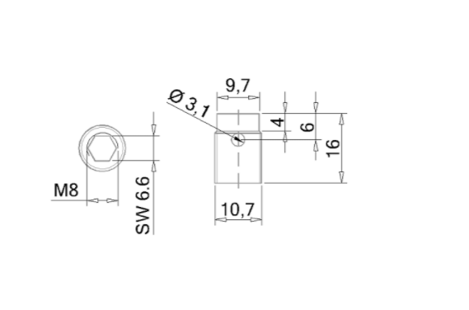 | 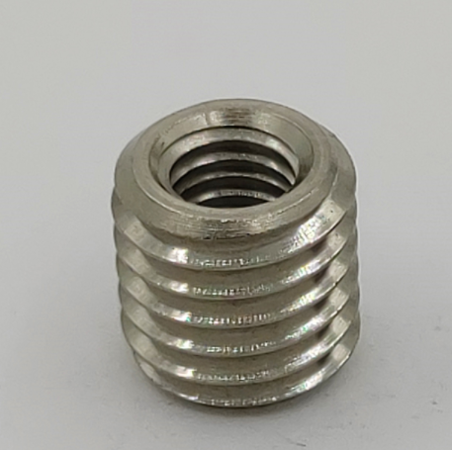
欧标型材T型螺母 | 16 | 欧标型材T型螺母 m8 |  | 欧标型材T型螺母t型滑块方形20型30型40型45型-M3-M4-M5-M6-M8-M-淘宝网 (taobao.com) | 标准 | 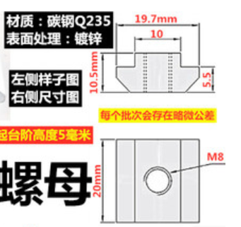
空心轴 | 4 | 外径30 内径18 长度300 |  | 空心光轴镀铬空心轴空心杆硬轴软轴16 20 25 30 32 35 38 40-100-淘宝网 (taobao.com) | 内径大于滚珠丝杠外径 | 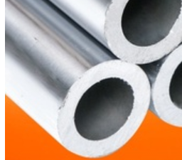
滚珠丝杠 | 4 | 1605-3 长度250mm | 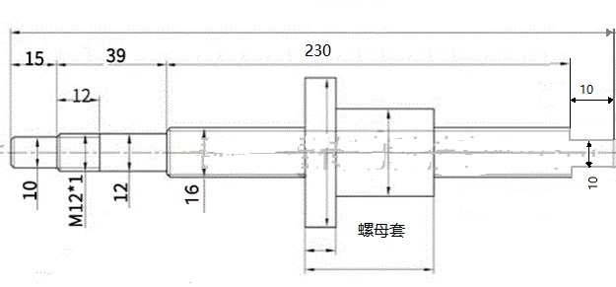 | 滚珠丝杆副 丝杠螺母套装SFU1204 1605 2004 2005 3210 4010 滑台-淘宝网 (taobao.com) | 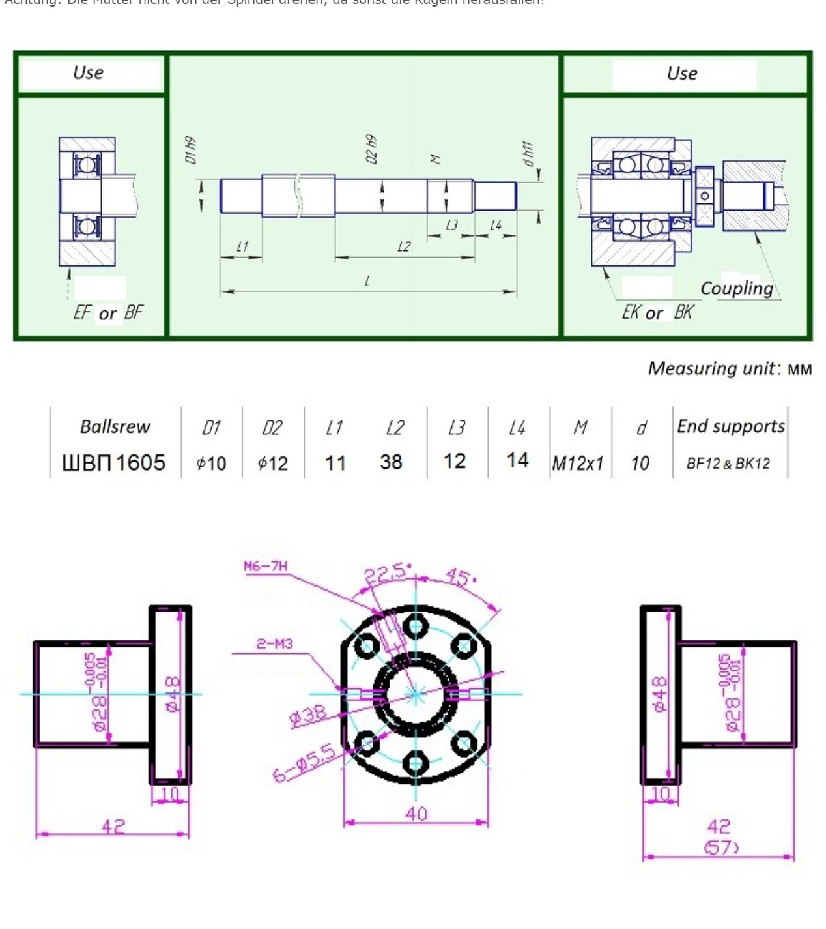 | 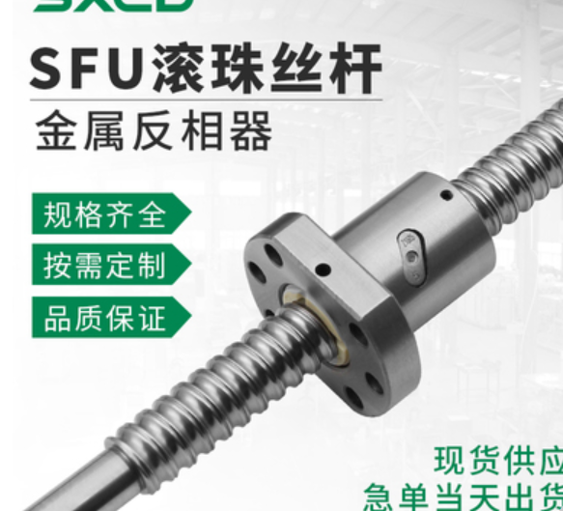
固定轴承 | 4 | FK12 |  | 滚珠丝杆支撑座EK/EF10 12 15 20 2530BF/BK/FK/FF丝杠轴承固定座-淘宝网 (taobao.com) | 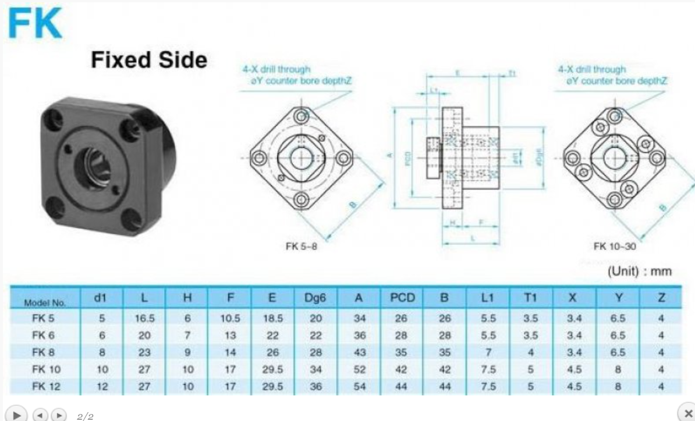
欧标直线方法兰轴承 | 4 | LMEK30UU |  | 欧标直线方法兰轴承LMEK12 16 20 25 30 40 50UU滑动衬套电镀防锈-淘宝网 (taobao.com) | 标准 | 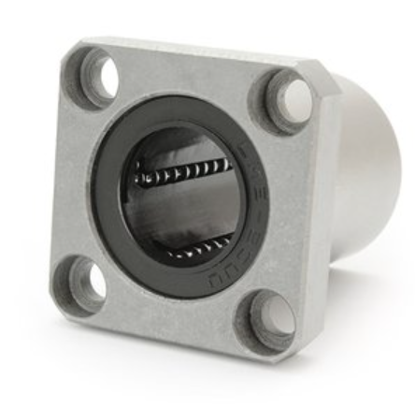
梅花联轴器 | 4 | 梅花联轴器 外径30mm，长度40mm，内径10mm，内径16mm |  | 梅花联轴器星型丝杆编码器弹性大扭矩连轴器伺服电机铝合金联轴器-淘宝网 (taobao.com) | 标准 | 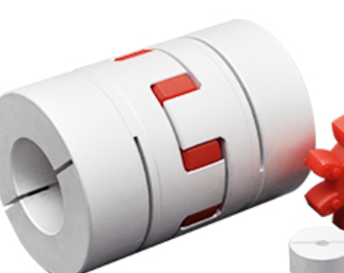
D接头母25 | 4
Arduino Leonardo | 1
伺服电机 | 4 | 90ST-M02430 220V 750W
o型橡胶环 | 4 | 23,5 x 30,5 x 3,5mm
面包板 | 1
电机紧急按钮 | 1
pla打印机材料
橡胶垫 |  | 4,5 x 2 cm |  |  |  | 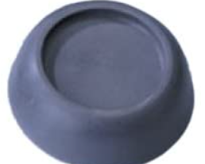
螺丝DIN 912 | 32 | M8 x 40
螺丝DIN 912 | 16 | M6 x 85
螺丝DIN 912 | 16 | M6 x 25
螺丝DIN 912 | 16 | M4 x 25
螺丝DIN 6912 | 24 | M5 x 20
垫片DIN 125 | 32 | A8,4 （外径16，内径8.4，厚1.6
 | 32 | A6,4 （外径12，内径6.4，厚1.6） |  |  | 